Sheet1
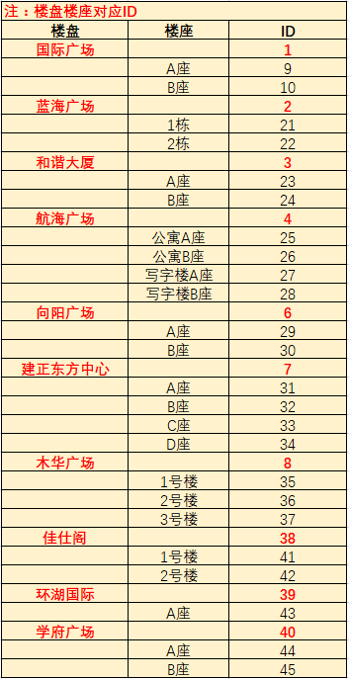
楼盘编号 | 楼盘座号编号 | 房间号 | 表号 | 业主名称 | 单价 | 月初度数 | 月末度数 | 本月用量 | 本月金额
38 | 41 | 220 | 001702036075000018 | 王喜辉 | 6 | 17 | 23 | 6 | 38

